Sheet2
1）源码，编译成x86程序，在win7 32位环境下 追踪OpenProcess

#include <stdio.h>
#include <Windows.h>
int main()
{
DWORD dwPid = 0;
printf("input pid: ");
scanf_s("%d",&dwPid);
HANDLE hProcess = OpenProcess(PROCESS_ALL_ACCESS,FALSE, dwPid);
if (!hProcess) {
printf("open fail.\n");
}
else {
printf("open successful.\n");
}
system("pause>nul");
}

2）

进入 kernel32.OpenProcess | kernel32.OpenProcess -> kernelbase.OpenProcess

kernelbase.OpenProcess -> ntdll.ZwOpenProcess | ntdll.ZwOpenProcess -> ntdll.KiFastSystemCall
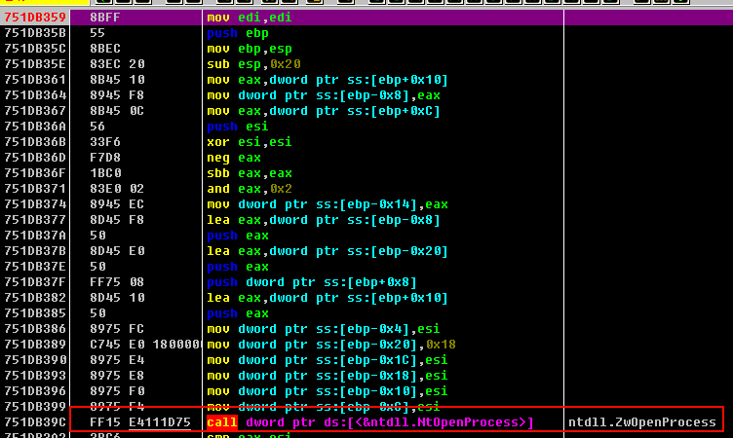

 | sysenter

kernel32.OpenProcess -> kernelbase.OpenProcess -> ntdll.ZwOpenProcess -> ntdll.KiFastSystemCall -> sysenter

Sheet3
1）IDA 分析 win7 32位下 kernelbase.OpenProcess
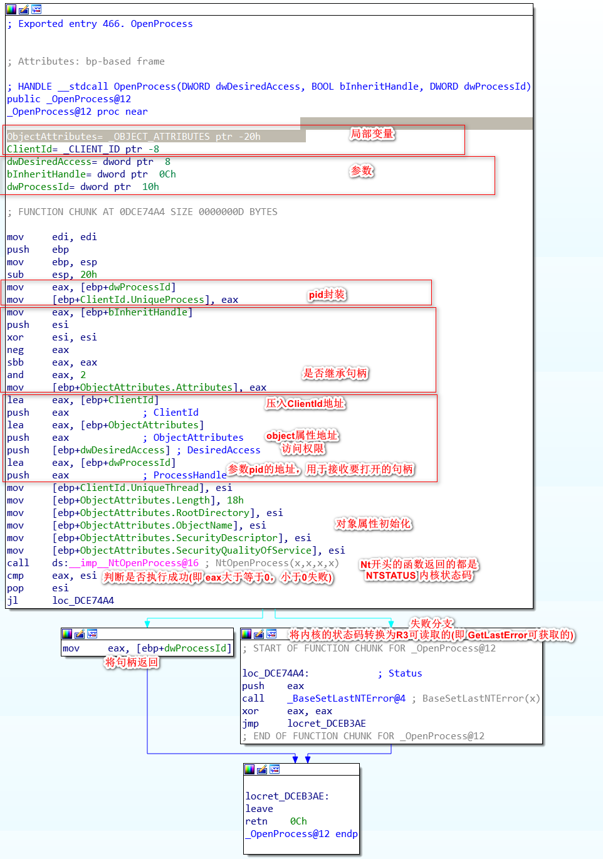

2）分析ntdll.ZwOpenProcess
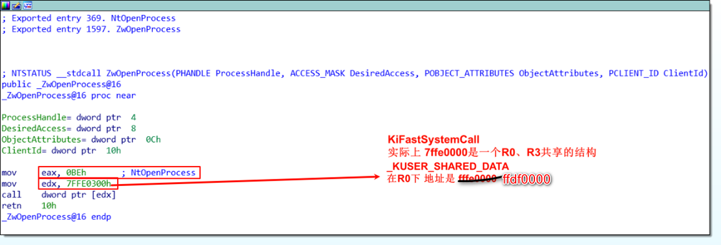

 |  |  | eax = 0xbe // 进R0的参数之1，服务号(4字节大小)

3）分析KiFastSystemCall
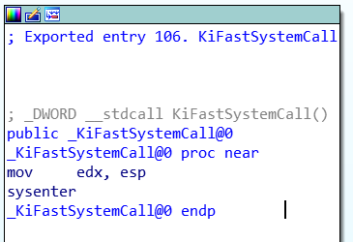

 |  | 此时的堆栈
 | esp： | ntdll.KiFastSystemCall的返回地址
 |  | ntdll.ZwOpenProcess的返回地址
 |  | 参数1
 |  | 参数2
 |  | 参数3
 |  | 参数4

 |  | 将esp付给edx，进入R0时，堆栈会切换，但是通用寄存器不会改变，
 |  | 在R0也可以得到R3的参数

Sheet4
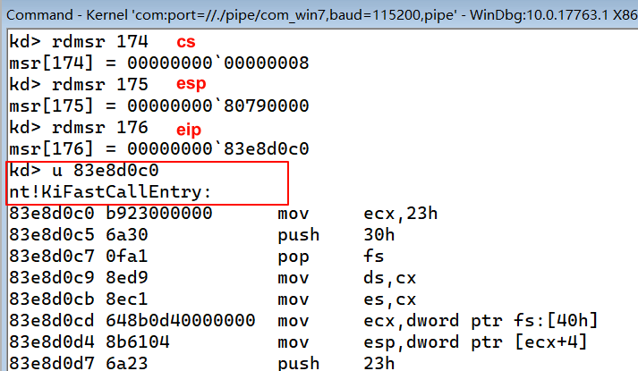
sysenter
在 Ring3 的代码调用了 sysenter 指令之后，CPU 会做出如下的操作：
ss cs esp eip efl
1、 将 SYSENTER_CS_MSR 的值装载到 cs 寄存器 174
2、 将 SYSENTER_EIP_MSR 的值装载到 eip 寄存器 176
3、 将 SYSENTER_CS_MSR 的值加 8（Ring0 的堆栈段描述符）装载到 ss 寄存器。
4、 将 SYSENTER_ESP_MSR 的值装载到 esp 寄存器 175(这个esp是一个过度值)
5、 将特权级切换到 Ring0
6、 如果 EFLAGS 寄存器的 VM 标志被置位，则清除该标志
7、 开始执行指定的 Ring0 代码

sysexit
在 Ring0 代码执行完毕，调用 SYSEXIT 指令退回 Ring3 时，CPU 会做出如下操作：
1． 将 SYSENTER_CS_MSR 的值加 16（Ring3 的代码段描述符）装载到 cs 寄存器
2． 将寄存器 edx 的值装载到 eip 寄存器
3． 将 SYSENTER_CS_MSR 的值加 24（Ring3 的堆栈段描述符）装载到 ss 寄存器
4． 将寄存器 ecx 的值装载到 esp 寄存器
5． 将特权级切换到 Ring3
6． 继续执行 Ring3 的代码

Sheet5
源码(该程序只能在win7x32上使用，64位系统调用方式不太一样)
#include <stdio.h>
#include <Windows.h>
typedef struct CLIENT_ID {
DWORD UniqueProcess;
DWORD UniqueThread;
}*PCLIENT_ID;
typedef struct OBJECT_ATTRIBUTES {
DWORD Length;
DWORD RootDirectory;
DWORD ObjectName;
DWORD Attributes;
DWORD SecurityDescriptor;
DWORD SecurityQualityOfService;
}*POBJECT_ATTRIBUTES;
NTSTATUS __declspec(naked) __stdcall AtHookZwOpenProcess(
PHANDLE ProcessHandle,
ACCESS_MASK DesiredAccess,
POBJECT_ATTRIBUTES ObjectAtHooktributes,
PCLIENT_ID ClientId);
HANDLE WINAPI AtHookOpenProcess(
_In_ DWORD dwDesiredAccess,
_In_ BOOL bInheritHandle,
_In_ DWORD dwProcessId
);
// 声明未导出的函数
extern "C" int __stdcall BaseSetLastNTError(NTSTATUS Status);
int main()
{
DWORD dwPid = 0;
printf("input pid: ");
scanf_s("%d",&dwPid);
//HANDLE hProcess = OpenProcess(PROCESS_ALL_ACCESS,FALSE, dwPid);
HANDLE hProcess = AtHookOpenProcess(PROCESS_ALL_ACCESS,FALSE, dwPid);
if (!hProcess) {
printf("open fail.\n");
printf("error code: 0x%x;\n",GetLastError());
}
else {
printf("open successful.\n");
}
system("pause>nul");
}
HANDLE WINAPI AtHookOpenProcess(
_In_ DWORD dwDesiredAccess,
_In_ BOOL bInheritHandle,
_In_ DWORD dwProcessId
) {
// 两个局部变量
OBJECT_ATTRIBUTES obj_attr = { 0 };
CLIENT_ID client_id = { 0 };
client_id.UniqueProcess = dwProcessId;
obj_attr.Attributes = bInheritHandle ? 2 : 0;
NTSTATUS status = AtHookZwOpenProcess((PHANDLE)&dwProcessId,dwDesiredAccess,&obj_attr,&client_id);
if (status < 0) {
BaseSetLastNTError(status);
dwProcessId = 0;
}
return (HANDLE)dwProcessId;
}
NTSTATUS __declspec(naked) __stdcall AtHookZwOpenProcess(
PHANDLE ProcessHandle,
ACCESS_MASK DesiredAccess,
POBJECT_ATTRIBUTES ObjectAttributes,
PCLIENT_ID ClientId) {
__asm {
mov eax, 0BEh; // NtOpenProcess;
mov edx, 7FFE0300h
call dword ptr[edx];
retn 10h;
}
}

Sheet7
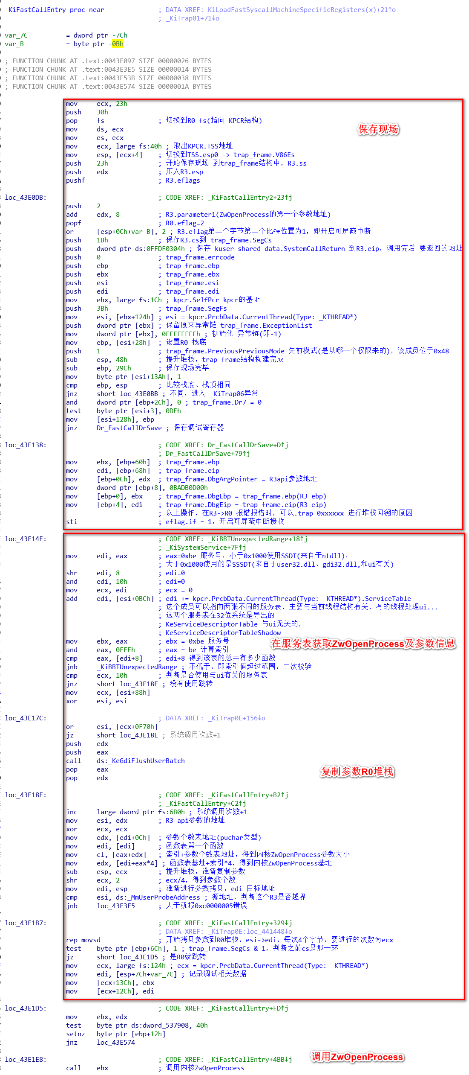

与UI有关的服务表

Sheet8
